Hoja1
paradigma | descripcion | ejemplos | donde se usa
programacion imperativa | se basa en dar instrucciones al ordenador de como hacer las cosas en forma de algoritmos. La programación imperativa es la más usada y la más antigua |  | Pascal, COBOL, FORTRAN, C, C++, java,phyton
programacion declarativo | Este paradigma no necesita definir algoritmos puesto que describe el problema en lugar de encontrar una solución al mismo. Este paradigma utiliza el principio del razonamiento lógico para responder a las preguntas o cuestiones consultadas. |  | Lisp, Scala, Java, Kotlin
programacion reactiva | Este Paradigma se basa en escuchar lo que emite un evento o cambios en el flujo de datos, en donde los objetos reaccionan a los valores que reciben de dicho cambio | java | Java, Javascript
programacion orientada a objetos | está basada en el imperativo, pero encapsula elementos denominados objetos que incluyen tanto variables como funciones | 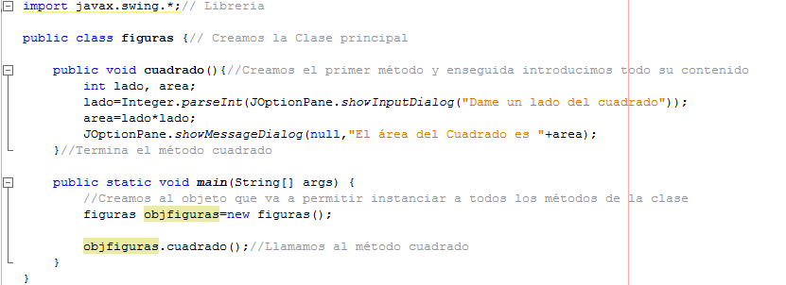 | C++, C#, Java o Python
programacion dirigida por eventos | es un paradigma de programación en el que tanto la estructura como la ejecución de los programas van determinados por los sucesos que ocurran en el sistema, definidos por el usuario o que ellos mismos provoquen. | pseudo | Javascript,Visual Basic,Visual Basic .NET,C#.
programacion multiparadigma | es una práctica que emerge como resultado de la co-existencia de los paradigmas orientado a objetos, procedural, declarativo y funcional buscando mejorar la producción en el desarrollo de proyectos | 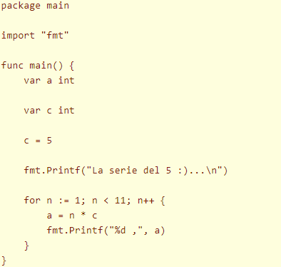 | C++, Genie, Delphi, Visual Basic o PHP,OCAML

